상품제안서
요뜨 민자손잡이글라스420ml | 상품코드: S30675

 |  |  |  |  |  |  | 02-713-8555 | www.synergygift.co.kr
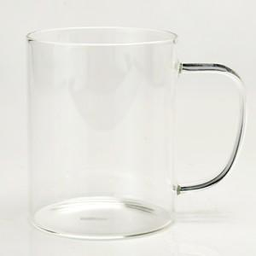

【상세/제작정보】

【인쇄/포장옵션】 | 실크 / 1p무지케이스

【공급단가】 | 수량 | 100~ | 300~ | 500~ | 1,000~ | 3,000~
*VAT별도 | 단가 | 3,440원 | 3,310원 | 3,180원 | 3,060원 | 2,980원

【상품 URL】 | https://www.synergygift.co.kr:443/src/goods_detail.php?gdno=30675

